Этап 1. Тест-анализ

Тест-анализ
Декомпозиция логики полей формы
Основные объекты | Дальнейшая декомпозиция объектов тестирования
Поле ввода часов | числа меньше 0
 | целые числа от 0 до 23
 | числа больше 23 (24, 99)
 | Нули перед целым числом
 | поле заполнено (корректный ввод)
 | поле не заполнено (оставлено пустым)
 | Валидация | сообщение об ошибке
 |  | рамка поля подсвечивается красным
Поля ввода минут | числа меньше 0
 | целые числа от 0 до 59
 | числа больше 59
 | Нули перед целым числом
 | Автоподстановка нуля перед однозначным числом
 | поле заполнено (корректный ввод)
 | поле не заполнено (пустое)
 | Валидация | сообщение об ошибке
 |  | рамка поля подсвечивается красным
Поле ввода адреса Откуда | Поле заполнено (валидно)
 | Ввод валидного адреса из списка
 | Ввод невалидного адреса (не из списка)
 | Ввод с пробелом до валидного адреса - пробелы удаляются
 | Ввод с пробелом после валидного адреса - пробелы удаляются
 | Пустое поле
 | Валидация | сообщение об ошибке
 |  | рамка поля подсвечивается красным
Поле ввода Куда | Поле заполнено (валидно)
 | Ввод валидного адреса из списка
 | Ввод невалидного адреса (не из списка)
 | Ввод с пробелом до валидного адреса - пробелы удаляются
 | Ввод с пробелом после валидного адреса - пробелы удаляются
 | Пустое поле
 | Валидация | сообщение об ошибке
 |  | рамка поля подсвечивается красным
Расчёт стоимости и времени поездки на собственном автомобиле | Проверка расчёта времени поездки по формуле t = S / V
 | Проверка расчёта стоимости поездки по формуле S * 20р
 | Проверка выбора скорости автомобиля в зависимости от времени отправления
 | Проверка расчётов на маршрутах с разным расстоянием
 | Валидация | Сообщение об ошибке
 |  | Рамка поля подсвечивается красным

Этап 2. КЭ и ГЗ


Группа проверок* | Название класса | Границы | Тестовые данные внутри класса (содержимое поля) | Тестовые данные на границах (содержимое поля) | Пояснение и оптимизации
Время начала поездки. Часы | числа от 0 до 9 (валидно) | 0-9 | 5 | -1, 0, 1 8, 9, 10 | Проверяю валидный диапазон однозначных чисел (0-9) а также добавляет ли система ноль перед однозначным числом.
 | Числа от 10 до 23 (валидно) | 2025-10-23 | 15 | 9, 10, 11 22, 23, 24 | Проверяю валидный диапазон чисел от 10 до 23, валидное число 9 проверил выше, 24 невалидно проверяется ниже
 | Ручной ввод значения с ведущим нулём |  | 05 |  | Проверяю, принимает ли система вручную введённое значение с нулём. Достаточно одного теста.
 | поле заполнено (валидно) |  | 10 |  | Проверяю, что при нормальном заполнении поле работает. Это уже проверено выше - повторять не нужно.
 | Ввод математического символа (невалидно) |  | +1 |  | Проверяю как система реагирует при вводе математического символа перед числом
 | Ввод пробела перед двухзначным числом (невалидно) |  | " 10 |  | Проверяю как система реагирует при вводе пробела перед двухзначным числом
 | числа меньше нуля (невалидно) | -1 | -5 | 0, -1, -2 | Проверяю, как система реагирует на отрицательные значения. Использую значения внутри класса и границы - этого хватает. Ноль уже проверялся как валидный.
 | числа больше 23 (невалидно) | 24 | 50 | 23, 24, 25 | Проверяю, что значения выше 23 система не принимает. 23 уже был проверен как валидный. Взял 24 (граница), 25 (рядом) и 50 (далеко от границы) - покрывает класс полностью.
 | пустое поле (невалидно) |  | 0 символов |  | Проверяю, что система не принимает пустое поле. Один тест достаточно
 | ввод спецсимволов (невалидно) |  | 1? |  | Проверяю, отклоняет ли система ввод со спецсимволами. Одного примера достаточно.
 | ввод букв (невалидно) |  | 1ц |  | Проверяю что система не принимает буквы. Одного примера достаточно.
 | ввод пробела (невалидно) |  | ввести один пробел |  | Проверяю, как система реагирует на ввод пробела.
 | ввод дробного числа (невалидно) |  | 3.1 |  | Проверяю, что дробные значения не проходят. Одного примера достаточно.
Группа проверок | Название класса | Границы | Тестовые данные внутри класса (содержимое поля) | Тестовые данные на границах (содержимое поля) | Пояснение и оптимизации
Время начала поездки. Минуты | Числа от 0 до 9 (валидно) | 0-9 | 5 | -1, 0, 1 8, 9, 10 | Проверяю валидный диапазон однозначных чисел (0-9) а также добавляет ли система ноль перед однозначным числом.Так же проверяю границы
 | Ручной ввод значения с ведущим нулём (валидно) |  | 05 |  | Проверяю, принимает ли система вручную введённое значение с нулём. Достаточно одного теста.
 | числа от 10 до 59 | 10-59 | 30 | 9, 10, 11 58, 59, 60 | Проверяю валидный диапазон минут от 10 до 59. Валидное значение 9 проврялось выше. Взял значения на нижних границах 10, 11, середина 30, а также на верхних 58, 59. Невалидное значние 60 проверяется ниже.
 | поле заполнено (валидно) |  | 30 |  | Проверяю, что при нормальном заполнении поле работает. Это уже проверено выше - повторять не нужно.
 | Ввод математического символа (невалидно) |  | +1 |  | Проверяю как система реагирует при вводе математического символа перед числом
 | Ввод пробела перед двухзначным числом (невалидно) |  | " 10 |  | Проверяю как система реагирует при вводе пробела перед двухзначным числом
 | пустое поле (невалидно) |  | 0 символов |  | Проверяю, что система не принимает пустое поле. Один тест достаточно
 | числа меньше нуля (невалидно) | -1 | -5 | -2, -1, 0 | Проверяю, как система реагирует на отрицательные значения. Использую значения внутри класса и границы - этого хватает. Ноль уже проверялся как валидный.
 | числа больше 59 (невалидно) | 60 | 99 | 59, 60, 61 | Проверяю, что значения выше 59 система не принимает. 59 уже был проверен как валидный. Взял 60 (граница), 61 (рядом) и 99 (далеко от границы) - покрывает класс полностью.
 | ввод дробного числа (невалидно) |  | 3.1 |  | Проверяю, что дробные значения не проходят. Одного примера достаточно.
 | ввод пробела (невалидно) |  | " 9 |  | Проверяю, как система реагирует на ввод пробела.
 | ввод букв (невалидно) |  | ц9 |  | Проверяю что система не принимает буквы. Одного примера достаточно.
 | ввод спецсимволов (невалидно) |  | 1! |  | Проверяю, отклоняет ли система ввод со спецсимволами. Одного примера достаточно.
Группа проверок | Название класса | Границы | Тестовые данные внутри класса (содержимое поля) | Тестовые данные на границах (содержимое поля) | Пояснение и оптимизации
Поле ввода адреса. Откуда | поле заполнено (валидно) |  | Усачева, 3 |  | Проверяю, что при нормальном заполнении поле работает. Это уже проверено ниже - повторять не нужно.
 | Ввод валидного адреса из списка доступных |  | Усачева, 3 |  | Взял один пример доступного адреса, этого достаточно
 | Ввод с пробелом до валидного адреса - пробелы удаляются |  | " Усачева, 3 |  | Проверяю наличие и автоматическое удаление пробелов до адреса
 | Ввод с пробелом после валидного адреса - пробелы удаляются |  | Усачева, 3 " |  | Проверяю наличие и автоматическое удаление пробелов после адреса
 | Ввод невалидного адреса (не из списка) |  | Красная площадь, 1 |  | Взял один пример недоступного адреса, этого достаточно
 | Пустое поле (невалидно) |  | 0 символов |  | Пустое поле при снятии фокуса должно выдавать ошибку
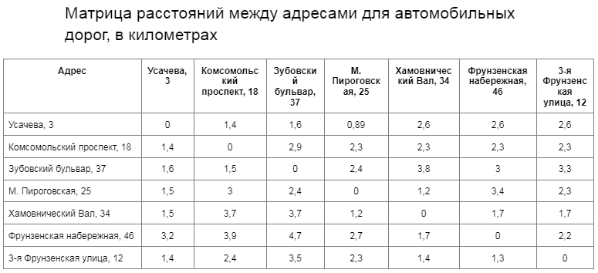
Группа проверок | Название класса | Границы | Тестовые данные внутри класса (содержимое поля) | Тестовые данные на границах (содержимое поля) | Пояснение и оптимизации
Поле ввода адреса. Куда | поле заполнено (валидно) |  | Фрунзенская набережная, 46 |  | Проверяю, что при нормальном заполнении поле работает. Это уже проверено ниже - повторять не нужно.
 | Ввод валидного адреса из списка доступных |  | Фрунзенская набережная, 46 |  | Взял один пример доступного адреса, этого достаточно
 | Ввод с пробелом до валидного адреса - пробелы удаляются |  | " Фрунзенская набережная, 46 |  | Проверяю наличие и автоматическое удаление пробелов до адреса
 | Ввод с пробелом после валидного адреса - пробелы удаляются |  | Фрунзенская набережная, 46 " |  | Проверяю наличие и автоматическое удаление пробелов после адреса
 | Ввод невалидного адреса (не из списка) |  | Красная площадь, 1 |  | Взял один пример недоступного адреса, этого достаточно
 | Пустое поле (невалидно) |  | 0 символов |  | Пустое поле при снятии фокуса должно выдавать ошибку
Группа проверок | Название класса | Границы | Тестовые данные внутри класса (содержимое поля) | Тестовые данные на границах (содержимое поля) | Пояснение и оптимизации
Расстояние между адресами | Набор |  | Усачева, 3 → Комсомольский проспект, 18 |  | Проверяю расчёт времени поездки между разными точками города по формуле расстояние / скорость * 60 → время в минутах. Учитывается разная скорость в зависимости от времени суток. | 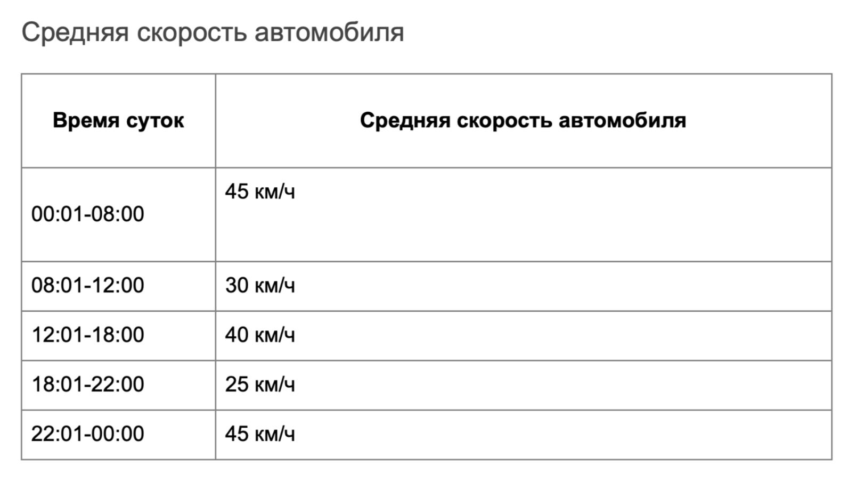
 | Набор |  | Усачева, 3 → Усачева, 3 |  | Маршрут с раастоянием 0 (одинаковые адреса)
Время начала движения | Диапозон | 00:01-08:00 | 7:00:00 | 00:00, 00:01, 00:02 07:59, 08:00, 08:01 | Проверяю, как время суток влияет на скорость
 | Диапозон | 08:01-12:00 | 9:30:00 | 08:00, 08:01, 08:02 11:59, 12:00, 12:01
 | Диапозон | 12:01-18:00 | 13:00:00 | 12:00, 12:01, 12:02 17:59, 18:00, 18:01
 | Диапозон | 18:01-22:00 | 19:30:00 | 18:00, 18:01, 18:02 21:59, 22:00, 22:01
 | Диапозон | 22:01-00:00 | 23:00:00 | 22:00, 22:01, 22:02 23:59, 00:00, 00:01

